pengendalian drawing
PT.TRIVINDO PRIMA MANDIRI
INTRUKSI KERJA

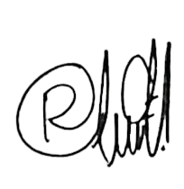
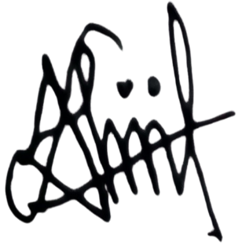
NO. IK |  | : | TPM-IK-ENG-001 | SEKSI : NPD |  |  |  |  |  | ILUSTRASI : |  | Disetujui |  | Diperiksa |  |  | Dibuat
TANGGAL |  |  | : 13 Agustus 24 | PROSES PENGENDALIAN DRAWING
REVISI KE : 00

PAGE |  |  | : 1 From 1 |  |  |  |  |  |  |  |  | Ngisomudin |  | Unda |  |  | Alifa

PERSIAPAN ALAT KERJA
Stample
NO | URUTAN KERJA |  |  |  |  | KEY POINT |  |  |  |  |  | ILUSTRASI GAMBAR
1 |  |  |  |  |  | Stample Receiving
Q

Q
Menerima drawing
2 |  |  |  |  |  | Menerima Drawing dari Customer |  |  |  |  |  | 
 |  |  |  |  |  | Starup RECEIVED (Bukti penerimaan drawing
 |  |  |  |  |  | diberi tanggal diterima)

Terima Drawing
Stample
Mempelajari
drawing
3 |  |  |  |  |  | Mempelajari drawing , Berikut kebutuhan yang
 |  |  |  |  |  | diperlukan untuk pembuatan produk

Check Drawing
Q
4 |  |  |  |  |  | Pengecheckan Drawing / Review Drawing
 |  |  |  |  |  | a. Tanggal drawing yang di setujui.
 |  |  |  |  |  | b. Drawing Revisi No.
 |  |  |  |  |  | c. Symbol drawing ( Safety, emisi, Kritikal point )
 |  |  |  |  |  | d. Jenis material yang dibutuhkan.
 |  |  |  |  |  | e. Keterangan toleransi
Review Drawing
 |  |  |  |  |  | f. Keterangan appearance check

Stampel ORIGINAL
Q
5
 |  |  |  |  |  | Stempel ORIGINAL & RECEIVED sebagai identitas
 |  |  |  |  |  | keaslian drawing

Peminjaman Drawing
6 |  |  |  |  |  | Peminjaman Drawing
 |  |  |  |  |  | - Jika ada yang meminjam drawing oleh departement
 |  |  |  |  |  | lain maka harus didampingi oleh Pic Drawing .
 |  |  |  |  |  | - Drawing hanya boleh dibuka diruangan khusus
 |  |  |  |  |  | yang sudah disediakan
 |  |  |  |  |  | - Tidak boleh meletakkan drawing di sembarang
 |  |  |  |  |  | tempat
 |  |  |  |  |  | - Tidak boleh meletakkan drawing di sembarang
 |  |  |  |  |  | tempat
 |  |  |  |  |  | - Catat pada form serah terima Dokumen atau barang
 |  |  |  |  |  | - Peminjaman atau pengiriman drawing 3D tidak
Peminjaman Drawing
 |  |  |  |  |  | boleh menggunakan email pribadi (In Out)
7 |  |  |  |  |  | Penyimpanan drawing
 |  |  |  |  |  | - Simpan Drawing 2D di file dan masukan kedalam
Penyimpanan
Drawing
 |  |  |  |  |  | lemari yang tertutup dan terkunci, untuk drawing
 |  |  |  |  |  | 3D simpan dikomputer
 |  |  |  |  |  | - Simpan Drawing 3D di komputer khusus
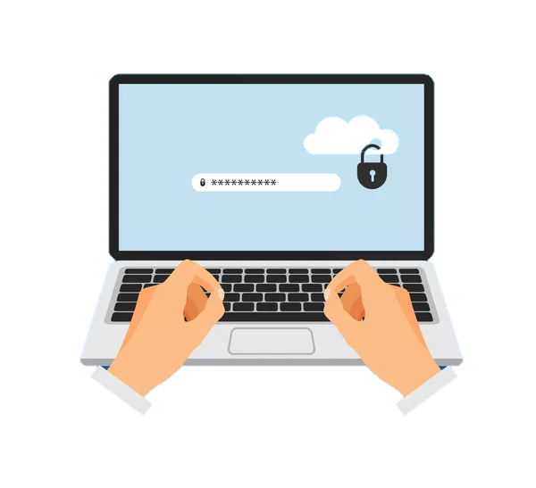
 |  |  |  |  |  | (Tidak terconnect internet) dan tidak boleh disimpan
 |  |  |  |  |  | ke dalam flasdisk
 |  |  |  |  |  | - Pastikan komputer diberi pasword hanya PIC yang
 |  |  |  |  |  | tau
 |  |  |  |  |  | - Pastikan lemari selalu terkunci saat PIC Drawing
 |  |  |  |  |  | tidak ditempat.
Lemari Dokumen terkunci
Laptop diberi Pasword
 |  |  |  |  |  | - Pastikan drawing tidak dibiarkan terbuka dan
 |  |  |  |  |  | ditinggalkan tanpa penjaga
TOTAL CYCLE TIME |  |  |  |  |  |  |  | HAL PENTING YANG HARUS DIPERHATIKAN
CATATAN PERUBAHAN (REVISI) |  |  |  |  |  |  |  | S | : Safety |  | Dilarang menyebarluaskan Drawing ke |  | PENGGUNAAN PERLENGKAPAN KESELAMATAN KERJA
NO | TANGGAL |  | PERUBAHAN (REVISI) | DIUBAH | DIPERIKSA |  | DISETUJUI | Q | : Quality |  | pihak manapun tanpa izin penanggung
1 | 13.08.24 |  | 00 | Aliifah | Riaunda |  | Ngisomudin | C | : Cost |  | jawab Drawing |  |  |  | o | MASKER
2 |  |  |  |  |  |  |  | D | : Delivery |  |  |  |  |  | þ | SEPATU KERJA
3 |  |  |  |  |  |  |  | M | : Moral |  |  |  |  |  | o | SARUNG TANGAN
4 |  |  |  |  |  |  |  | H | : Health |  |  |  |  |  | o | MANSET
5 |  |  |  |  |  |  |  | E | : Environment |  |  |  |  |  | o | KACAMATA

